rapport d’analyse SEO
 | page ACCUEIL | Page 2
 | 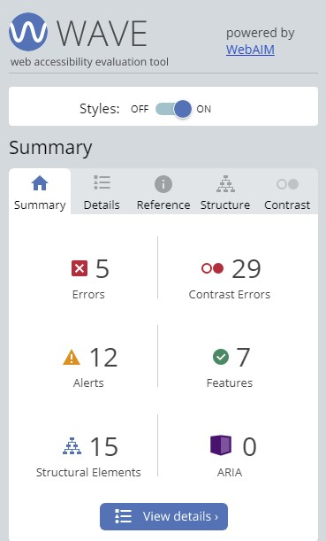 | 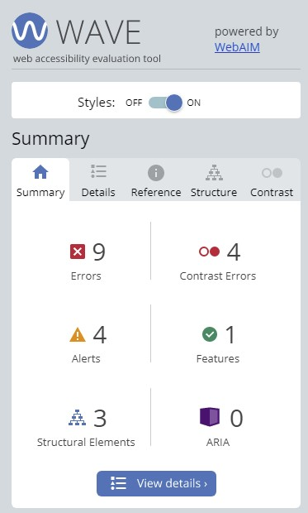 |  | 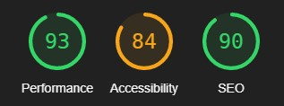 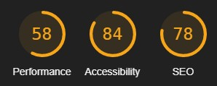 Lighthouse version desktop Lighthouse version mobile
Catégorie | Problème identifié | Explication du problème | Bonne pratique à adopter | Action recommandée | Référence
 |  |  |  | ██ (en rouge les 10 recommandations PRIORITAIRES pour améliorer le site)
SEO ACCESSIBILITE |  | 2 X Language missing or invalid <html lang="Default"> Sur la page accueil et la page2 | <html lang="fr"> | 1-██ Renseigner la langue « fr » Sur les 2 pages accueil et Page 2 | WAVE, Lighthouse
SEO ACCESSIBILITE |  | RESEAUX SOCIAUX Links do not have a discernible name. 4 X Empty link sur les 2 pages du site. A link contains no text. | ARIA label attribut à mettre Améliorer la crawlabilité | 2-██ Modifier «href=index.html » Par adresses tweeter, facebook,Dribbble, instagram | WAVE, Lighthouse
SEO ACCESSIBILITE | 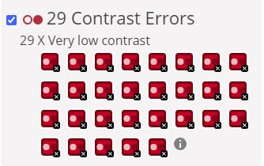 | - n°1 & 2 : Very low contrast between text and background colors. div.keywords ce sont des mots clés déguisées en texte 1pt qui ressemblent à des traits. Pratique blackhat - n°3 à 7 : 2 x Bouton contact, 5 x Very low contrast entre le texte blanc et le fond orange - n°8 à 29 : tous les liens du footer : texte trop fin et petit et la couleur pas assez foncé le ratio est 3,2:1 | - n°1 & 2 : Pratique whitehat - n°3 à 29 : le ratio de contraste doit être de 4,5:1 | 3-██ - n°1 & 2 : Supprimer les balises <keyword> dans le html au niveau de la navbar-header, dans le footer(4 logos sociaux) et dans la balise meta name="keywords"(non pratiqué en 2021) - n°3 à 7 : mettre texte noir - n°8 à 29 : supprimer tous les liens car non pertinents avec le domaine d’activité du site | WAVE
SEO |  | Document does not have a meta description : Description text is empty. Vérifier les balises META dans le HEAD | Remplir la balise <meta> sur les 2 html Recommandations : Actuellement, la plupart des descriptions font 155 caractères environ. | 4-██ <meta name="description" content="La chouette agence est une entreprise de web design à Lyon qui aide les entreprises à la création de site et à devenir attractives et visibles sur Internet. Nos métiers : WEB DESIGN - STRATÉGIE - ILLUSTRATIONS » /> | Lighthouse
SEO ACCESSIBILITE |  | A heading level is skipped : utiliser un <h1>élément pour le titre de votre page, puis utiliser des <h3>éléments pour les sections principales de la page entraînera l'échec de l'audit car le <h2>niveau est ignoré | Restructure the document headings : <h1>Page title</h1> <h3>Section heading 1</h3> … <h3>Section heading 2</h3> … | 5-██ mettre des <h2> à la place des images dans la section <!-- bloc-2-services --> | Lighthouse, Wave
ACCESSIBILITE | Taille de la police des paragraphes trop petite | font-size: 11px |  | 10-██ font-size: 14px | Observation visuelle
SEO |  | Absence de titres sur les onglets La Chouette Agence n’apparaît pas dans l’onglet | Pouvoir se repérer quand plusieurs onglets sont ouverts | Remplir la balise < title > avec : La Chouette Agence | Observation visuelle
 |  | on ne sait pas sur quel site on est. | Etre + pertinent | Remplir la balise < title > avec : La Chouette Agence – Contact | Observation visuelle
Outils développement Chrome | 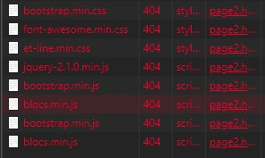 | La mise en page2 ne se charge pas car les fichiers css ne sont pas appelés avec les bons noms. .min supprimés dans le <HEAD> pour les fichier .css et .js. |  | 6-██ .min à supprimer dans le <HEAD> page2.html pour les fichiers .css et .js | Observation visuelle
DESIGN | Photos 3 et 4 |  | recadré à 570px comme 1 et 2 |  | Observation visuelle
DESIGN | 2 x Le texte est caché en version mobile | cause ; c’est 1 image trop grande |  | 9-██ Ecrire le texte entre 2 <p> ou <h2> et effacer le lien image dans html | Observation visuelle en version mobile

PERFORMANCE |  | Optimized images load faster and consume less cellular data. | Diffusez des images aux formats nouvelle génération | 7-██ réenregistrer les images avec photoshop sous enregistrer pour le web et periph en jpg | Lighthouse, PageSpeed Insights, Uptrends
PERFORMANCE |  | Ensure text remains visible during webfont load Leverage the font-display CSS feature to ensure text is user-visible while webfonts are loading. | <link href="https://fonts.googleapis.com/css?family=Roboto:400,700&display=swap" rel="stylesheet"> | liens des fonts à mettre au début du CSS Comme @fontface ou googlefonts | Lighthouse
PERFORMANCE |  | Image elements do not have explicit width and height . Set an explicit width and height on image elements to reduce layout shifts and improve CLS |  | width and height donner une valeur en px ou % | Lighthouse
ACCESSIBILITE |  | Un contrôle de formulaire n'a pas d'étiquette correspondante. | Si un contrôle de formulaire n'a pas d'étiquette de texte correctement associée, la fonction ou le but de ce contrôle de formulaire peut ne pas être présenté aux utilisateurs de lecteur d'écran. Les étiquettes de formulaire fournissent également des descriptions visibles et des cibles cliquables plus grandes pour les contrôles de formulaire. | 8-██ Il faut mettre la balise input à l’intérieur de la balise label Ou Si une étiquette de texte pour un contrôle de formulaire est visible, utilisez l'élément <label> pour l'associer à son contrôle de formulaire respectif. S'il n'y a pas d'étiquette visible, fournissez une étiquette associée, ajoutez un attribut de titre descriptif au contrôle de formulaire ou référencez la ou les étiquettes à l'aide de aria-labelledby. Les libellés ne sont pas requis pour les contrôles d'image, d'envoi, de réinitialisation, de bouton ou de formulaire masqué. <label><input id="name" class="form-control" required /> Nom </label> Ou <div class="form-group"> <label for="email">Adresse email</label> <input id="email" name="email" type="email" class="form-control" required=""> <div class="help-block"></div></div> | WAVE
ACCESSIBILITE |  | Les liens des boutons Contact et des liens réseaux sociaux renvoient respectivement à la même adresse |  | Enlever au moins le bouton contact de la bannière du haut réseaux sociaux : Mettre une adresse correspondante à chaque liens | WAVE
VALIDATION W3C html | 2 x Lang=default | remplacer default par fr |  | <lang=fr> pour validation W3C | w3c
VALIDATION W3C Style.css | Ligne 851, 852, 857 : La propriétés de media “min-device-width” est déconseillée. |  |  | min-width et max-width | w3c
Style.css | Ligne876, 877, 887, 888 : .bloc Propriété erronée : padding-left constant(safe-area-inset-left) n'est pas une valeur de padding-left : constant(safe-area-inset-left) |  |  | ??? | w3c
VALIDATION W3C Style.css | /*.bloc { padding-left: constant(safe-area-inset-left); padding-right: constant(safe-area-inset-right); }*/ | valeur incorrecte pour padding |  | /* */ = supprimer | w3c
VALIDATION W3C bootstrap.css | /*filter: progid:DXImageTransform.Microsoft.gradient(enabled=false)*//* Erreur lors de l'analyse grammaticale. progid:DXImageTransform.Microsoft.gradient(enabled=false) }*/ |  |  | /* */ = supprimer | w3c
VALIDATION W3C et-line.css | auto n'est pas une valeur de speak-as : auto | Le module CSS Speech est aujourd’hui officiellement indiqué comme obsolète. Ce module devait définir des propriétés CSS auditives permettant de contrôler le rendu du document par synthèse vocale. Il était composé des propriétés suivantes | propriété à supprimer car obsolète. | la synthese vocale est disponible avec les différents OS ou apps pour lire le texte aujourd’hui. Comme NVDA | w3c
VALIDATION W3C Font-awesome.ccs | OK | OK | OK | OK | w3c

rapport d’optimisation
https://ericdesroches.github.io/P4_02_code_source---NON-OPTIMISE/
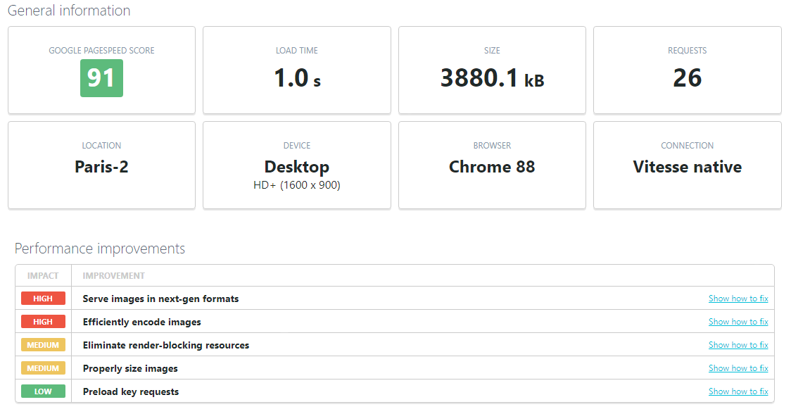

https://ericdesroches.github.io/P4_02_code_source_OPTIMISE/
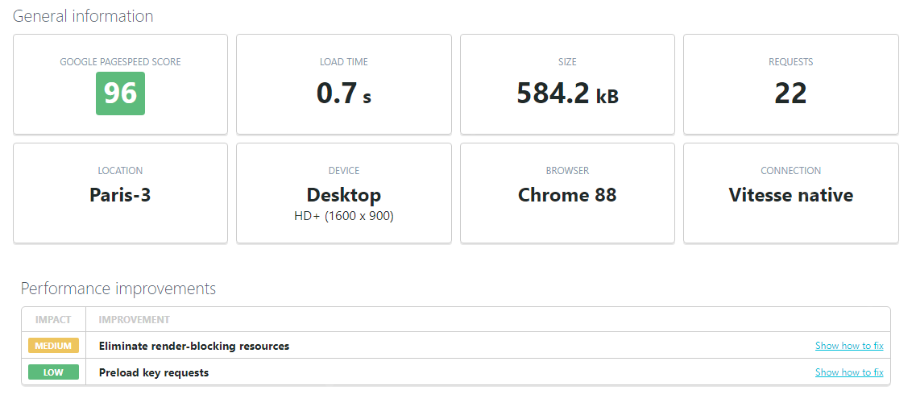
Catégorie | CODE AVANT OPTIMISATION | CODE APRES OPTIMISATION | Explication du problème | Bonne pratique à adopter | Action recommandée | Référence
SEO ACCESSIBILITE |  |  | 2 X Language missing or invalid <html lang="Default"> Sur la page accueil et la page2 | <html lang="fr"> | 1-██ Renseigner la langue « fr » Sur les 2 pages accueil et Page 2 | WAVE, Lighthouse
SEO ACCESSIBILITE |  |  | RESEAUX SOCIAUX Links do not have a discernible name. 4 X Empty link sur les 2 pages du site. A link contains no text. | ARIA label attribut à mettre Améliorer la crawlabilité | 2-██ Modifier «href=index.html » Par adresses tweeter, facebook,Dribbble, instagram | WAVE, Lighthouse
SEO ACCESSIBILITE |  | accueil et page2 | - n°1 & 2 : Very low contrast between text and background colors. div.keywords ce sont des mots clés déguisées en texte 1pt qui ressemblent à des traits. Pratique blackhat - n°3 à 7 : 2 x Bouton contact, 5 x Very low contrast entre le texte blanc et le fond orange sur les 2 pages. - n°8 à 29 : tous les liens du footer : texte trop fin et petit et la couleur pas assez foncé le ratio est 3,2:1 | - n°1 & 2 : Pratique whitehat - n°3 à 29 : le ratio de contraste doit être de 4,5:1 | 3-██ - n°1 & 2 : Supprimer les balises <keyword> dans le html au niveau de la navbar-header, dans le footer(4 logos sociaux) et dans la balise meta name="keywords"(non pratiqué en 2021) - n°3 à 7 : mettre texte noir - n°8 à 29 : supprimer tous les liens car non pertinents avec le domaine d’activité du site | WAVE
SEO |  |  | Document does not have a meta description : Description text is empty. Vérifier les balises META dans le HEAD | Remplir la balise <meta> sur les 2 html Recommandations : Actuellement, la plupart des descriptions font 155 caractères environ. | 4-██ <meta name="description" content="La chouette agence est une entreprise de web design à Lyon qui aide les entreprises à la création de site et à devenir attractives et visibles sur Internet. Nos métiers : WEB DESIGN - STRATÉGIE - ILLUSTRATIONS » /> | Lighthouse
SEO ACCESSIBILITE |  |  | A heading level is skipped : utiliser un <h1>élément pour le titre de votre page, puis utiliser des <h3>éléments pour les sections principales de la page entraînera l'échec de l'audit car le <h2>niveau est ignoré | Restructure the document headings : <h1>Page title</h1> <h3>Section heading 1</h3> … <h3>Section heading 2</h3> … | 5-██ mettre des <h2> à la place des images dans la section <!-- bloc-2-services --> | Lighthouse, Wave
Outils Développement Chrome | 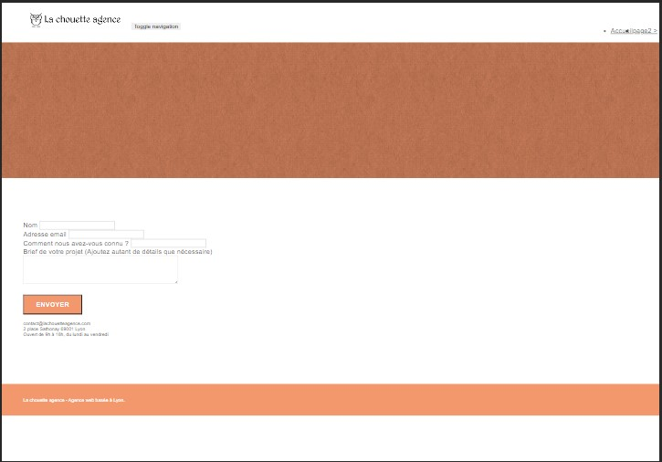 | 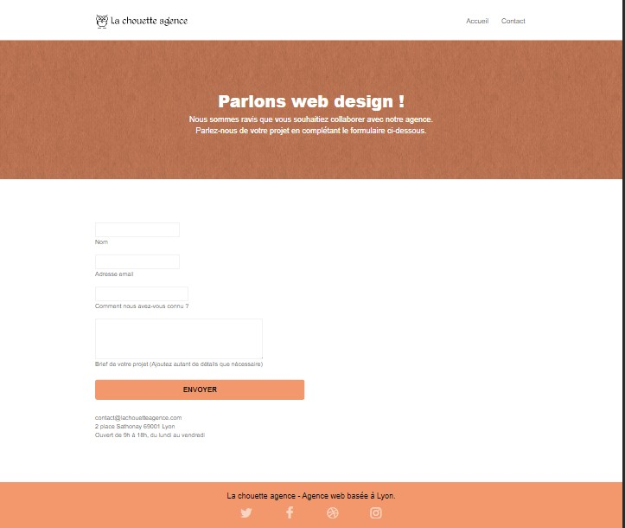 | La mise en page2 ne se charge pas car les fichiers css ne sont pas appelés avec les bons noms. .min supprimés dans le <HEAD> pour les fichier .css et .js. |  | 6-██ .min à supprimer dans le <HEAD> page2.html pour les fichiers .css et .js | Observation visuelle
PERFORMANCE | Mesures faites avec chrome dev - NETWORK après vidage du cache |  | Optimized images load faster and consume less cellular data. | Diffusez des images aux formats nouvelle génération | 7-██ réenregistrer les images avec photoshop sous enregistrer pour le web et periph en jpg | Lighthouse, PageSpeed Insights, Uptrends
ACCESSIBILITE |  |  | Un contrôle de formulaire n'a pas d'étiquette correspondante. | Si un contrôle de formulaire n'a pas d'étiquette de texte correctement associée, la fonction ou le but de ce contrôle de formulaire peut ne pas être présenté aux utilisateurs de lecteur d'écran. Les étiquettes de formulaire fournissent également des descriptions visibles et des cibles cliquables plus grandes pour les contrôles de formulaire. | 8-██ Il faut mettre la balise input à l’intérieur de la balise label Ou Si une étiquette de texte pour un contrôle de formulaire est visible, utilisez l'élément <label> pour l'associer à son contrôle de formulaire respectif. S'il n'y a pas d'étiquette visible, fournissez une étiquette associée, ajoutez un attribut de titre descriptif au contrôle de formulaire ou référencez la ou les étiquettes à l'aide de aria-labelledby. Les libellés ne sont pas requis pour les contrôles d'image, d'envoi, de réinitialisation, de bouton ou de formulaire masqué. <label><input id="name" class="form-control" required /> Nom </label> Ou <div class="form-group"> <label for="email">Adresse email</label> <input id="email" name="email" type="email" class="form-control" required=""> <div class="help-block"></div></div> | WAVE
DESIGN |  | 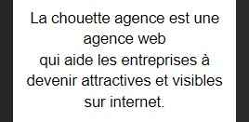 | 2 x Le texte est caché en version mobile cause ; c’est 1 image trop grande |  | 9-██ Ecrire le texte entre 2 <p> ou <h2> et effacer le lien image dans html | Observation visuelle en version mobile
ACCESSIBILITE |  | 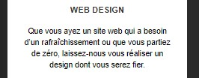 | Taille de la police des paragraphes trop petite font-size: 11px |  | 10-██ font-size: 14px | Observation visuelle

